Plano de Ensino
PLANO DE ENSINO
Curso: |  | Técnico em Desenvolvimento de Sistemas |  | Docente : Robson Bacchin de Souza |  | Aprovação : | Turma: 3DES-SESI
 |  |  |  | Data : / / 2026 |  | Data: / / 2026
Unidade Curricular: |  | Programação Front-End |  | Carga Horária Presencial:75 horas (100 aulas) |  | Assinatura e Carimbo
 |  |  |  | Carga Horária Não-Presencial:
Objetivo: |  | Desenvolver capacidades técnicas e socioemocionais que permitem desenvolver interfaces web, otimizando a interação com o usuário. |  | Carga Horária Total: 75 horas

Plano de Aula e Cronograma
Data | Aulas | Capacidades | Conhecimentos | Estratégias de Ensino e de Aprendizagem | Recursos didáticos | Intervenção Mediadora | Estratégias, técnicas e instrumentos de avaliação
Dia 1 Dia 2 Dia 3 | 15 | Utilizar semântica de linguagem de marcação. | 1 JavaScript 1.1 Operadores 1.1.1 Aritméticos 1.1.2 Relacionais 1.1.3 Lógicos 1.2 Funções 1.2.1 Data e hora 1.2.2 Matemáticas 1.2.3 String 1.3 DOM (Document Object Model) 1.3.1 Seleção de elementos 1.3.2 Manipulação de elementos | 1. Aula expositiva e desafios de lógica no console do navegador. 2. Atividade prática de alteração dinâmica de elementos HTML. | Computador, Projetor, Material de Apoio e Projetos | Quais as principais linguagens de programação Web? Como as funções nativas ajudam no tratamento de dados? | Exercícios práticos de lógica. Lista de exercícios técnicos. Atividade prática de manipulação de tela. (Atividade 1, 2 e 3)
Dia 4 Dia 5 Dia 6 | 15 | Elaborar formulários de página web | 1.3 DOM (Document Object Model) 1.3.1 Seleção de elementos 1.3.2 Manipulação de elementos | 1. Aula prática sobre modelagem de objetos e classes. 2. Atividade de criação de métodos internos e atributos. 3. Prática de integração com hardware e recursos do browser. |  | Como controlar o DOM através do JavaScript? | Avaliação da estrutura do código. (Atividade 4)
Dia 7 Dia 8 Dia 9 Dia 10 | 20 | 1. Elaborar formulários de página web 2. Utilizar ferramentas gráficas para interface web e mobile | 1.4. Orientação a Objetos (OO) 1.4.1 Definição 1.4.2 Classes 1.4.3 Atributos 1.4.4 Funções Internas 1.5. API 1.5.1 Drag and drop 1.5.2 Câmera 1.5.3 Geolocation | 1. Atividade de criação de métodos internos e atributos. 2. Prática de integração com hardware e recursos do browser. |  | O que são Classes em JavaScript? Como os objetos interagem entre si no sistema? Como integrar a localização do usuário ao sistema? | Avaliação da estrutura do código. Exercício de modelagem de dados. Verificação técnica de integração. (Atividade 5, 6 e 7)
Dia 11 Dia 12 Dia 13 | 15 | Adequar a interface web para diferentes dispositivos de acesso | 1.6. Canvas 1.7 Requisições assíncronas 1.8 Web storage 1.9 Webpack | 1. Prática de renderização gráfica em tempo real. 2. Demonstração de consumo de APIs externas (Fetch/JSON). 3. Prática de LocalStorage e organização de build de projeto. |  | O que é o Canvas e como ele desenha na tela? O que é uma requisição assíncrona? Como manter dados salvos após o refresh da página? | Exercício de renderização gráfica. Atividade de consumo de API. Exercício de persistência local. (Atividade 8, 9)
Dia 14 Dia 15 Dia 16 | 15 | Desenvolver interfaces web interativas com linguagem de programação | 2 Design Responsivo 2.1 Definição 2.2 Aplicação 2.3 Media Queries | 1. Atividade prática de criação de layouts flexíveis. 2. Prática avançada de CSS para diferentes resoluções. |  | Por que a responsividade é importante para a Web? O que faz a tag @Media no CSS? | Verificação de layout flexível. Teste de layout em simulador mobile.(Atividade 10 e 11)
Dia 17 Dia 18 Dia 19 Dia 20 | 20 | Aplicar técnicas de estilização de páginas web | 6 User experience (UX) design 6.1 Definição 6.2 Aplicação 6.3 Diagramas 6.4 Fluxos 7 User Interface (UI) design 7.1 Definição 7.2 Aplicação 7.3 Usabilidade | 1. Aula expositiva e análise de casos de experiência do usuário. 2. Atividade de criação de fluxogramas de navegação. 3. Atividade prática de design e prototipagem de interface. 4. Início do projeto: Estrutura HTML semântica e CSS Responsivo. 5. Implementação da lógica de captura de pedidos e listas. 6. Refinamento, transição de status (Produção/Entrega) e testes. 7. Entrega da pasta do projeto e demonstração do sistema. |  | Quais recursos de UX são primordiais na interface? Como os diagramas ajudam a prever erros de UX? Qual a importância de uma boa UI em um projeto? A interface permite uma navegação intuitiva? A sintaxe do JavaScript está correta para os requisitos? O sistema altera o status do pedido corretamente? O sistema resolve o problema de organização proposto? | Observação e participação em sala. Análise técnica dos fluxos desenhados. Avaliação de protótipo e usabilidade. Avaliação da interface (UX/UI). Verificação do fluxo de dados. Teste funcional das listas. Instrumento de Registro de Avaliação Somativa. (Atividade 12 à 17)
Total | 100
Avaliação Formativa - Situação Problema/Estudo de Caso/Portifólio e etc
Contextualização:
A ACME Inc., uma empresa de 500 funcionários, está tendo problemas de espaço em disco no seu servidor de arquivos. Para tentar resolver este problema, a Administração de Rede precisa saber qual o espaço ocupado pelos usuários, e identificar os usuários com maior espaço ocupado. Através de um programa, baixado da Internet, o técnico de rede conseguiu gerar o seguinte arquivo, chama-do "usuarios.txt":

Desafios:
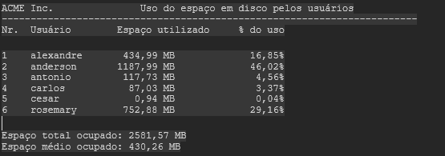 A partir deste arquivo, você Desenvolvera deve criar um programa que gere um relatório, chamado "relatório.txt", no seguinte formato:

Entregas:
• O arquivo de saída • O código fonte em JavaScript

Instrumento de Registro
Fundamentos ou Capacidades |  |  | Critérios |  |  | Alunos

Técnicos | 1. Utilizar semântica de linguagem de marcação conforme normas |  | A interface foi apresentada no navegador permitindo a navegação simples.
 |  |  | Relaciona as características construtivas com a aplicação prática
 | 2. Elaborar formulários de página web |  | Foi possível preencher os campos de formulário e enviar os dados.
 |  |  | Registra resultados de forma organizada e interpreta possíveis erros de código
 | 3. Utilizar ferramentas gráficas para interface web e mobile |  | Apresentou os dados no formato de tabelas ou grade de cartões ou listas.
 |  |  | Compreende e explica os diferentes ferramentas utilizádas
 | 4. Adequar a interface web para diferentes dispositivos de acesso |  | Aplicou recursos de responsividade.
 |  |  | Apresenta lógica no desenvolvimeto da atividade, organizada e de fácil interpretação
 | 5. Desenvolver interfaces web interativas com linguagem de programação |  | Não apenas copiou código gerado por IA, se utilizou foi como auxílio para produtividade.
 |  |  | Apresenta lógica otimizada, organizada e de fácil interpretação.
 | 6. Aplicar técnicas de estilização de páginas web |  | Estilizou com CSS melhorando a estética de apresentação
 |  |  | Realizou testes adicionais simulando falhas
Socio Emocionais | 1. Demonstrar autogestão |  | Se comportou profissionalmente entregando o mínimo que foi solicitado.
 | 2. Demonstrar pensamento analítico |  | Entendeu o problema e apresentou uma solução pertinente (resolveu o problema).
 | 3. Demonstrar inteligência emocional |  | Controlou as emoções agindo de forma objetiva ao receber e entregar a tarefa.
 | 4. Demonstrar autonomia |  | Leu os enunciados entendendo os requisitos e entregando as funcionalidades conforme solicitado, dispensando explicações adicionais.

TABELA DE NÍVEIS DE DESEMPENHO |  |  |  |  | EQUIVALÊNCIA DE NOTAS
15 | Acertou todos os critérios e desejáveis. |  |  |  | 100
14 | Acertou todos os critérios críticos e pelo menos 10 desejáveis. |  |  |  | 95
13 | Acertou todos os critérios críticos e pelo menos 9 desejáveis. |  |  |  | 90
12 | Acertou todos os critérios críticos e pelo menos 8 desejáveis |  |  |  | 85
11 | Acertou todos os critérios críticos e pelo menos7 desejáveis |  |  |  | 80
10 | Acertou todos os critérios críticos e pelo menos 6 desejáveis |  |  |  | 75
9 | Acertou todos os critérios críticos e pelo menos 4 desejáveis |  |  |  | 60
8 | Acertou todos os critérios críticos e pelo menos 1 desejáveis |  |  |  | 55
7 | Acertou todos os critérios |  |  |  | 50
6 | Acertou 5 crítérios críticos e 5 desejável |  |  |  | 45
5 | Acertou 4 crítérios críticos e 5 desejável |  |  |  | 40
4 | Acertou 3 crítérios críticos e 5 desejável |  |  |  | 20
3 | Acertou 2 crítérios críticos e 4 desejável |  |  |  | 10
2 | Acertou 1 crítérios críticos e 2 desejável |  |  |  | 20
1 | Acertou 1 crítérios críticos e 1 desejável |  |  |  | 10

Legenda: |  | Atingiu | Não Atingiu
Críticos |  | 1 | 0
Desejáveis

Atividade 1
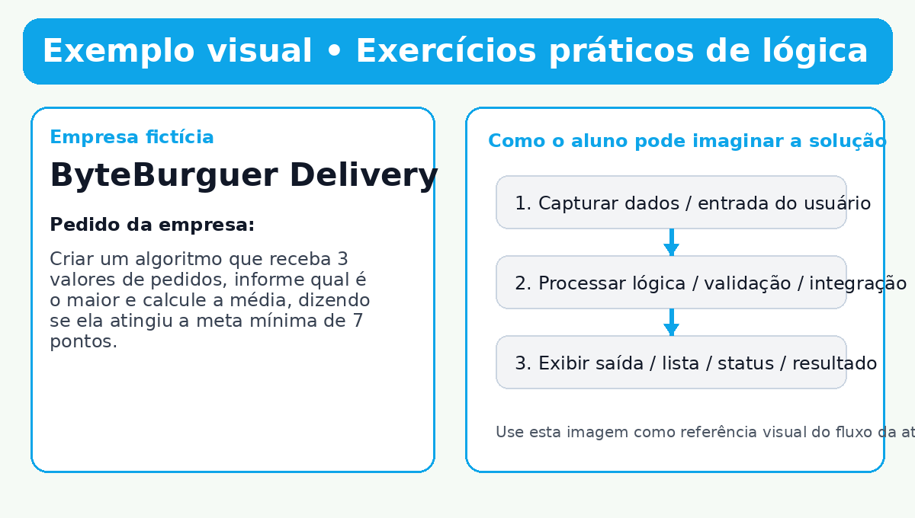
Atividade 1 • Exercícios práticos de lógica

🧩 Contexto lúdico A empresa fictícia ByteBurguer Delivery entrou em contato com a sua equipe de desenvolvimento porque está enfrentando um desafio real no seu processo digital. 📞 O que a empresa solicitou A ByteBurguer Delivery entrou em contato com a sua software house porque o sistema de promoções não consegue decidir automaticamente qual pedido tem maior valor e se a média de vendas do turno atingiu a meta do dia. 🎯 Pedido principal Criar um algoritmo que receba 3 valores de pedidos, informe qual é o maior e calcule a média, dizendo se ela atingiu a meta mínima de 7 pontos. 🚀 Missão da turma Montar a lógica de decisão do sistema de promoções usando condicionais e operações matemáticas. 📦 Entrega esperada Arquivo JavaScript funcional rodando no console do navegador.

Código de exemplo • arquivo sugerido: atividade01_logica.js
const pedidos = [12, 9, 15]; const maiorPedido = Math.max(...pedidos); const media = pedidos.reduce((soma, valor) => soma + valor, 0) / pedidos.length; console.log("Pedidos:", pedidos.join(", ")); console.log("Maior pedido:", maiorPedido); console.log("Média dos pedidos:", media.toFixed(2)); console.log(media >= 7 ? "Meta atingida ✅" : "Meta não atingida ❌");

Imagem de exemplo

Atividade 2
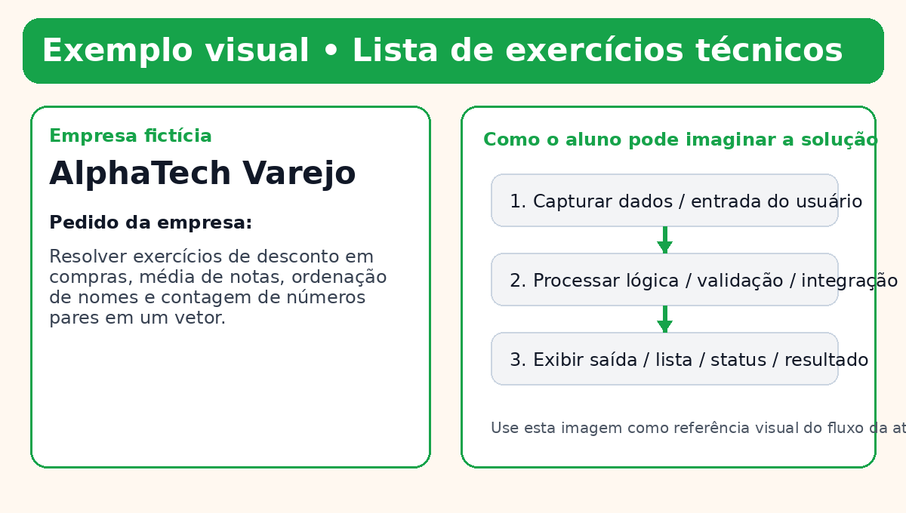
Atividade 2 • Lista de exercícios técnicos

🧩 Contexto lúdico A empresa fictícia AlphaTech Varejo entrou em contato com a sua equipe de desenvolvimento porque está enfrentando um desafio real no seu processo digital. 📞 O que a empresa solicitou A AlphaTech Varejo quer contratar sua equipe para desenvolver pequenos recursos internos para o setor comercial. Antes da contratação, a empresa pediu uma bateria de testes rápidos para validar domínio técnico. 🎯 Pedido principal Resolver exercícios de desconto em compras, média de notas, ordenação de nomes e contagem de números pares em um vetor. 🚀 Missão da turma Demonstrar domínio de operadores, arrays, funções e estruturas de repetição. 📦 Entrega esperada Arquivo com todos os exercícios resolvidos e comentados.

Código de exemplo • arquivo sugerido: atividade02_lista_exercicios.js
// 1) Desconto em compras function calcularDesconto(valor) { return valor > 100 ? valor * 0.9 : valor; } // 2) Média de notas function mediaNotas(notas) { return notas.reduce((s, n) => s + n, 0) / notas.length; } // 3) Ordenação de nomes function ordenarNomes(nomes) { return [...nomes].sort((a, b) => a.localeCompare(b)); } // 4) Contagem de pares function contarPares(numeros) { return numeros.filter(n => n % 2 === 0).length; } console.log(calcularDesconto(150)); console.log(mediaNotas([8, 7, 9, 10]).toFixed(2)); console.log(ordenarNomes(["Bruna", "Ana", "Carlos"])); console.log(contarPares([1, 2, 4, 5, 8]));

Imagem de exemplo

Atividade 3
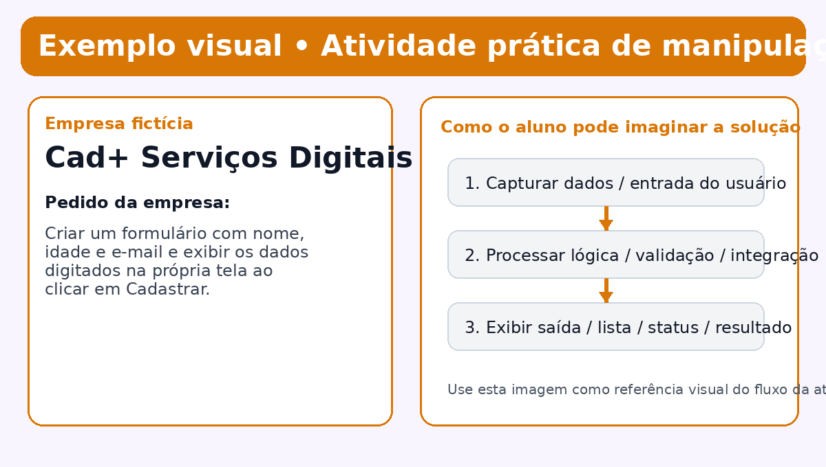
Atividade 3 • Atividade prática de manipulação de tela

🧩 Contexto lúdico A empresa fictícia Cad+ Serviços Digitais entrou em contato com a sua equipe de desenvolvimento porque está enfrentando um desafio real no seu processo digital. 📞 O que a empresa solicitou A Cad+ Serviços Digitais precisa de uma tela simples para cadastrar clientes de maneira rápida durante o atendimento. A empresa quer visualizar imediatamente os dados lançados, sem recarregar a página. 🎯 Pedido principal Criar um formulário com nome, idade e e-mail e exibir os dados digitados na própria tela ao clicar em Cadastrar. 🚀 Missão da turma Usar HTML, CSS e JavaScript para capturar dados e atualizar a interface via DOM. 📦 Entrega esperada Página web funcional com formulário e exibição dinâmica dos dados.

Código de exemplo • arquivo sugerido: atividade03_formulario.html
<!DOCTYPE html> <html lang="pt-BR"> <head> <meta charset="UTF-8"> <title>Cadastro de Clientes</title> <style> body { font-family: Arial, sans-serif; padding: 24px; } input, button { display:block; margin: 8px 0; padding: 8px; width: 280px; } .card { margin-top: 16px; padding: 12px; border: 1px solid #ccc; border-radius: 8px; } </style> </head> <body> <h1>Cadastro de Clientes</h1> <input id="nome" placeholder="Nome"> <input id="idade" placeholder="Idade" type="number"> <input id="email" placeholder="E-mail" type="email"> <button onclick="cadastrar()">Cadastrar</button> <div id="resultado"></div> <script> function cadastrar() { const nome = document.getElementById('nome').value; const idade = document.getElementById('idade').value; const email = document.getElementById('email').value; document.getElementById('resultado').innerHTML = ` <div class="card"> <strong>Nome:</strong> ${nome}<br> <strong>Idade:</strong> ${idade}<br> <strong>E-mail:</strong> ${email} </div>`; } </script> </body> </html>

Imagem de exemplo

Atividade 4
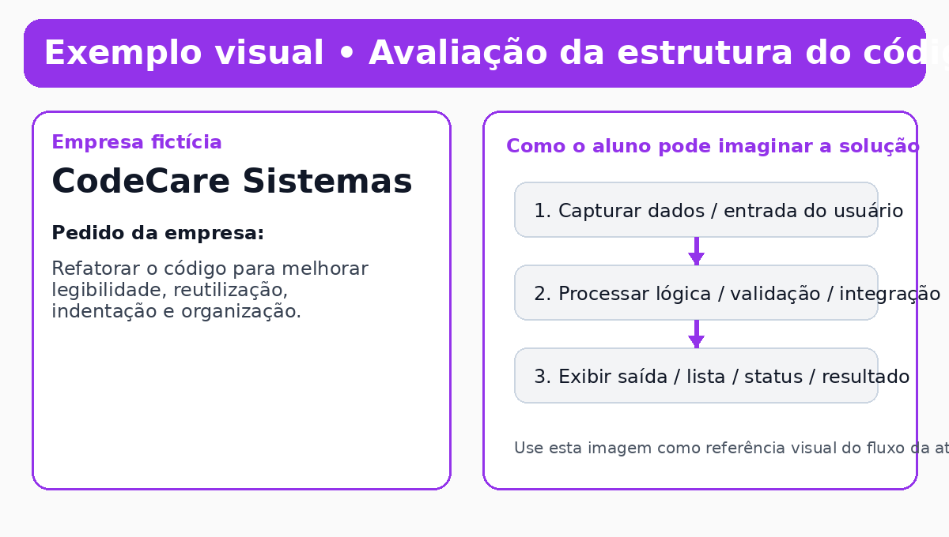
Atividade 4 • Avaliação da estrutura do código

🧩 Contexto lúdico A empresa fictícia CodeCare Sistemas entrou em contato com a sua equipe de desenvolvimento porque está enfrentando um desafio real no seu processo digital. 📞 O que a empresa solicitou A CodeCare Sistemas recebeu um projeto confuso de um antigo fornecedor. O código funciona parcialmente, mas está desorganizado, com variáveis ruins e sem funções bem definidas. 🎯 Pedido principal Refatorar o código para melhorar legibilidade, reutilização, indentação e organização. 🚀 Missão da turma Aplicar boas práticas de programação sem alterar o comportamento esperado da aplicação. 📦 Entrega esperada Arquivo refatorado, organizado e comentado.

Código de exemplo • arquivo sugerido: atividade04_refatoracao.js
// Código refatorado const produtos = [ { nome: "X-Burguer", preco: 18 }, { nome: "Batata", preco: 12 }, { nome: "Refrigerante", preco: 7 } ]; function calcularTotal(itens) { return itens.reduce((total, item) => total + item.preco, 0); } function exibirResumo(lista) { lista.forEach(item => console.log(`${item.nome} - R$ ${item.preco}`)); console.log("Total do pedido: R$ " + calcularTotal(lista)); } exibirResumo(produtos);

Imagem de exemplo

Atividade 5
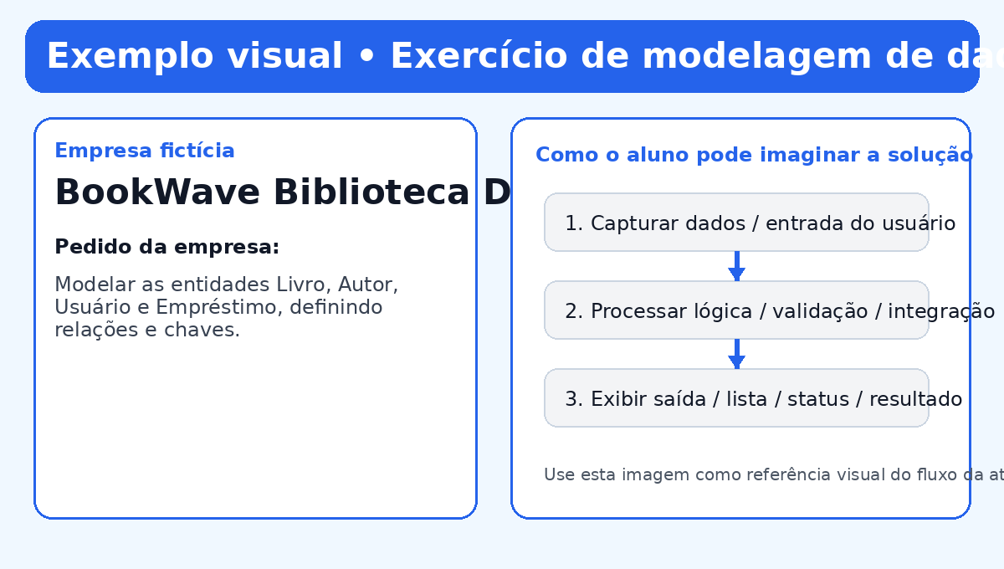
Atividade 5 • Exercício de modelagem de dados

🧩 Contexto lúdico A empresa fictícia BookWave Biblioteca Digital entrou em contato com a sua equipe de desenvolvimento porque está enfrentando um desafio real no seu processo digital. 📞 O que a empresa solicitou A BookWave Biblioteca Digital quer organizar o cadastro de livros, autores, leitores e empréstimos. Antes de contratar o sistema completo, a empresa pediu a modelagem inicial do banco de dados. 🎯 Pedido principal Modelar as entidades Livro, Autor, Usuário e Empréstimo, definindo relações e chaves. 🚀 Missão da turma Traduzir um problema real para uma estrutura de dados organizada e coerente. 📦 Entrega esperada Diagrama ou script SQL com as tabelas do sistema.

Código de exemplo • arquivo sugerido: atividade05_modelagem.sql
CREATE TABLE autores ( id INT PRIMARY KEY AUTO_INCREMENT, nome VARCHAR(120) NOT NULL ); CREATE TABLE livros ( id INT PRIMARY KEY AUTO_INCREMENT, titulo VARCHAR(150) NOT NULL, autor_id INT NOT NULL, FOREIGN KEY (autor_id) REFERENCES autores(id) ); CREATE TABLE usuarios ( id INT PRIMARY KEY AUTO_INCREMENT, nome VARCHAR(120) NOT NULL, email VARCHAR(120) NOT NULL UNIQUE ); CREATE TABLE emprestimos ( id INT PRIMARY KEY AUTO_INCREMENT, livro_id INT NOT NULL, usuario_id INT NOT NULL, data_emprestimo DATE NOT NULL, data_devolucao DATE, FOREIGN KEY (livro_id) REFERENCES livros(id), FOREIGN KEY (usuario_id) REFERENCES usuarios(id) );

Imagem de exemplo

Atividade 6
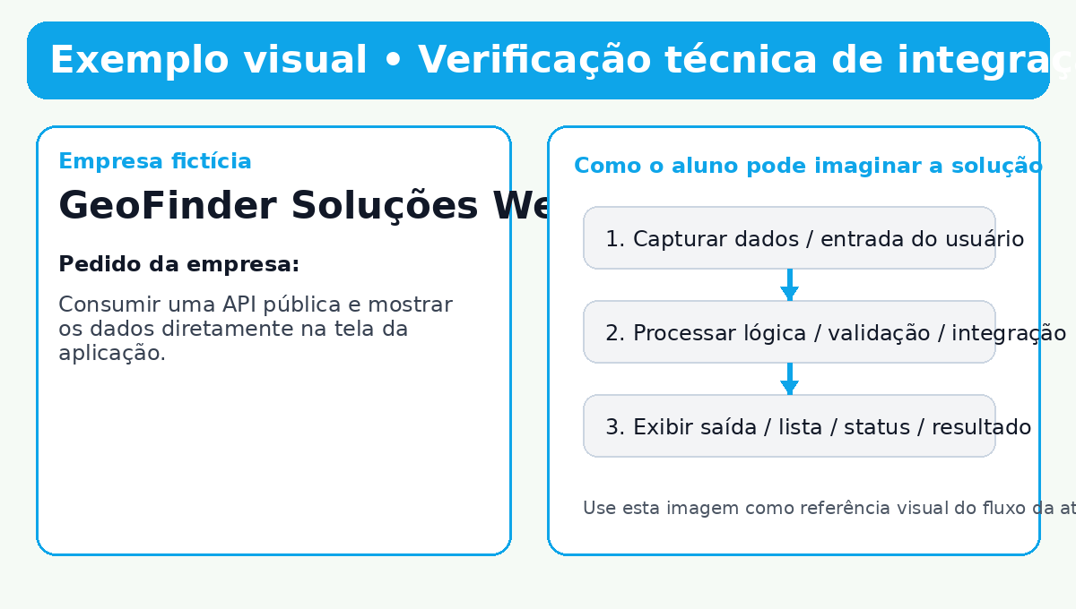
Atividade 6 • Verificação técnica de integração

🧩 Contexto lúdico A empresa fictícia GeoFinder Soluções Web entrou em contato com a sua equipe de desenvolvimento porque está enfrentando um desafio real no seu processo digital. 📞 O que a empresa solicitou A GeoFinder Soluções Web precisa integrar seu painel administrativo com uma API pública para exibir dados em tempo real aos operadores. 🎯 Pedido principal Consumir uma API pública e mostrar os dados diretamente na tela da aplicação. 🚀 Missão da turma Conectar front-end e fonte externa de dados utilizando fetch e manipulação de DOM. 📦 Entrega esperada Página que faz a integração e lista dados vindos da API.

Código de exemplo • arquivo sugerido: atividade06_integracao_api.html
<!DOCTYPE html> <html lang="pt-BR"> <head> <meta charset="UTF-8"> <title>Integração com API</title> </head> <body> <h1>Usuários da API</h1> <ul id="lista"></ul> <script> fetch('https://jsonplaceholder.typicode.com/users') .then(resposta => resposta.json()) .then(usuarios => { const lista = document.getElementById('lista'); usuarios.forEach(usuario => { const item = document.createElement('li'); item.textContent = `${usuario.name} - ${usuario.email} - ${usuario.address.city}`; lista.appendChild(item); }); }) .catch(() => alert('Erro ao carregar usuários.')); </script> </body> </html>

Imagem de exemplo

Atividade 7
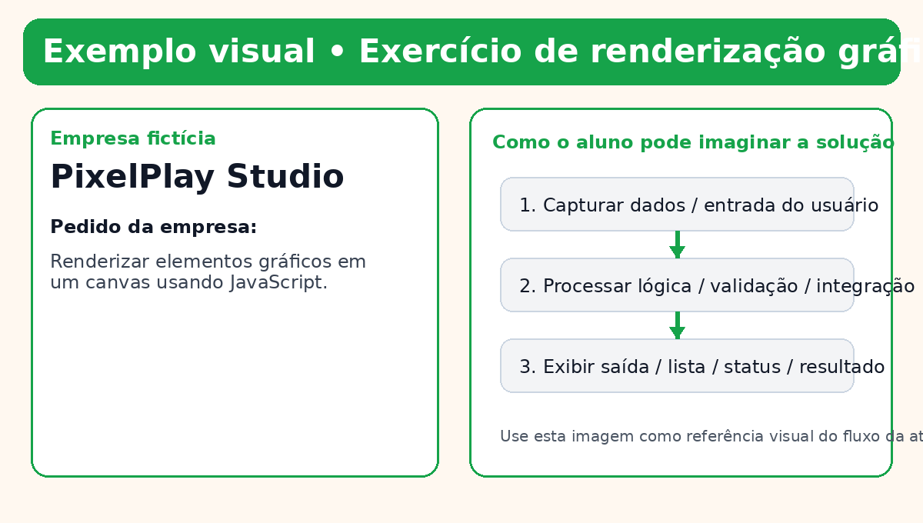
Atividade 7 • Exercício de renderização gráfica

🧩 Contexto lúdico A empresa fictícia PixelPlay Studio entrou em contato com a sua equipe de desenvolvimento porque está enfrentando um desafio real no seu processo digital. 📞 O que a empresa solicitou A PixelPlay Studio quer enriquecer seu site com elementos visuais desenhados em tempo real, como banners animados e áreas de ilustração simples. 🎯 Pedido principal Renderizar elementos gráficos em um canvas usando JavaScript. 🚀 Missão da turma Explorar desenho em tela, coordenadas e atualização visual em tempo real. 📦 Entrega esperada Página com canvas exibindo formas ou animações básicas.

Código de exemplo • arquivo sugerido: atividade07_canvas.html
<!DOCTYPE html> <html lang="pt-BR"> <head><meta charset="UTF-8"><title>Canvas</title></head> <body> <canvas id="painel" width="500" height="250" style="border:1px solid #333;"></canvas> <script> const canvas = document.getElementById('painel'); const ctx = canvas.getContext('2d'); ctx.fillStyle = '#0ea5e9'; ctx.fillRect(30, 30, 120, 60); ctx.fillStyle = '#111827'; ctx.font = '20px Arial'; ctx.fillText('Promoção do Dia', 180, 65); ctx.beginPath(); ctx.arc(420, 80, 35, 0, Math.PI * 2); ctx.fillStyle = '#f59e0b'; ctx.fill(); </script> </body> </html>

Imagem de exemplo

Atividade 8
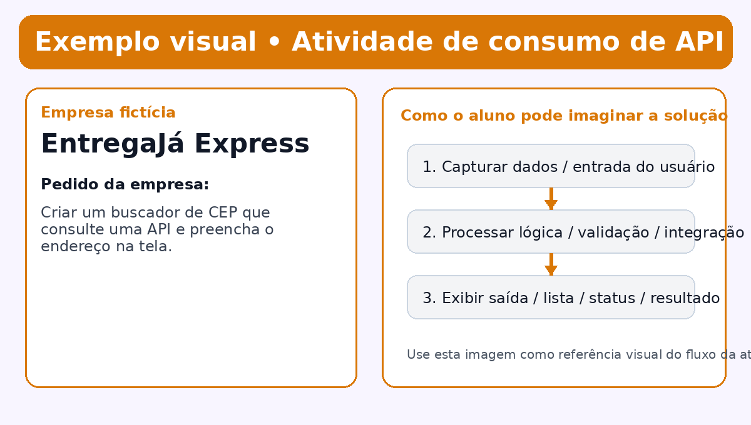
Atividade 8 • Atividade de consumo de API

🧩 Contexto lúdico A empresa fictícia EntregaJá Express entrou em contato com a sua equipe de desenvolvimento porque está enfrentando um desafio real no seu processo digital. 📞 O que a empresa solicitou A EntregaJá Express quer agilizar o cadastro de endereços dos clientes. Para evitar erros de digitação, a empresa pediu a busca automática de dados a partir do CEP. 🎯 Pedido principal Criar um buscador de CEP que consulte uma API e preencha o endereço na tela. 🚀 Missão da turma Usar requisições assíncronas para tornar o formulário mais inteligente. 📦 Entrega esperada Página funcional com consulta de CEP.

Código de exemplo • arquivo sugerido: atividade08_consulta_cep.html
<!DOCTYPE html> <html lang="pt-BR"> <head><meta charset="UTF-8"><title>Consulta CEP</title></head> <body> <input id="cep" placeholder="Digite o CEP"> <button onclick="buscarCep()">Buscar</button> <pre id="resultado"></pre> <script> function buscarCep() { const cep = document.getElementById('cep').value.replace(/\D/g, ''); fetch(`https://viacep.com.br/ws/${cep}/json/`) .then(res => res.json()) .then(dados => { document.getElementById('resultado').textContent = `${dados.logradouro}\n${dados.bairro}\n${dados.localidade} - ${dados.uf}`; }) .catch(() => alert('CEP inválido ou não encontrado.')); } </script> </body> </html>

Imagem de exemplo

Atividade 9
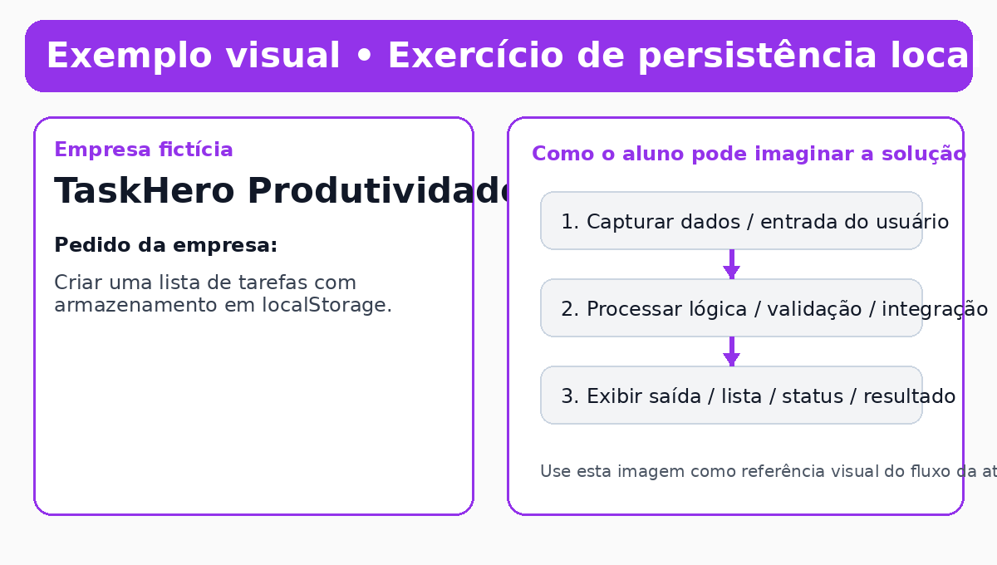
Atividade 9 • Exercício de persistência local

🧩 Contexto lúdico A empresa fictícia TaskHero Produtividade entrou em contato com a sua equipe de desenvolvimento porque está enfrentando um desafio real no seu processo digital. 📞 O que a empresa solicitou A TaskHero Produtividade quer um quadro de tarefas simples para sua equipe interna, mas precisa que os dados continuem salvos mesmo após atualizar a página. 🎯 Pedido principal Criar uma lista de tarefas com armazenamento em localStorage. 🚀 Missão da turma Persistir dados no navegador e reaproveitá-los ao carregar a aplicação. 📦 Entrega esperada Aplicação web funcional com salvar e remover tarefas.

Código de exemplo • arquivo sugerido: atividade09_tarefas.html
<!DOCTYPE html> <html lang="pt-BR"> <head><meta charset="UTF-8"><title>Lista de Tarefas</title></head> <body> <input id="tarefa" placeholder="Nova tarefa"> <button onclick="adicionarTarefa()">Adicionar</button> <ul id="lista"></ul> <script> const tarefas = JSON.parse(localStorage.getItem('tarefas')) || []; function renderizar() { const lista = document.getElementById('lista'); lista.innerHTML = ''; tarefas.forEach((texto, index) => { const li = document.createElement('li'); li.innerHTML = `${texto} <button onclick="remover(${index})">Remover</button>`; lista.appendChild(li); }); localStorage.setItem('tarefas', JSON.stringify(tarefas)); } function adicionarTarefa() { const input = document.getElementById('tarefa'); if (input.value.trim()) tarefas.push(input.value.trim()); input.value = ''; renderizar(); } function remover(index) { tarefas.splice(index, 1); renderizar(); } renderizar(); </script> </body> </html>

Imagem de exemplo

Atividade 10
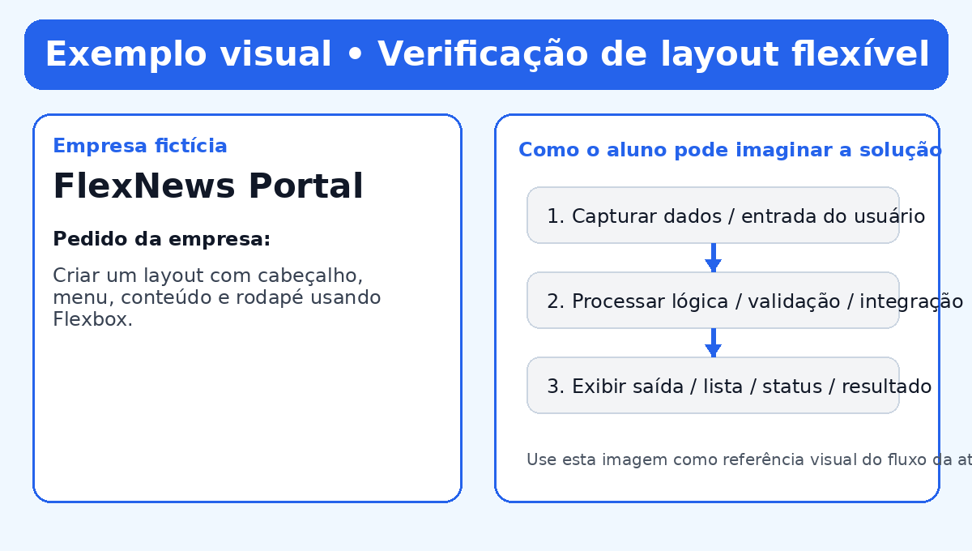
Atividade 10 • Verificação de layout flexível

🧩 Contexto lúdico A empresa fictícia FlexNews Portal entrou em contato com a sua equipe de desenvolvimento porque está enfrentando um desafio real no seu processo digital. 📞 O que a empresa solicitou A FlexNews Portal percebeu que seu site quebra em resoluções diferentes. A empresa pediu uma página com blocos bem distribuídos que se adaptem a telas maiores e menores. 🎯 Pedido principal Criar um layout com cabeçalho, menu, conteúdo e rodapé usando Flexbox. 🚀 Missão da turma Montar uma estrutura de página organizada e flexível. 📦 Entrega esperada Página com layout responsivo em CSS Flexbox.

Código de exemplo • arquivo sugerido: atividade10_layout_flex.html
<!DOCTYPE html> <html lang="pt-BR"> <head> <meta charset="UTF-8"> <title>Layout Flexível</title> <style> body { margin: 0; font-family: Arial; } .container { display: flex; min-height: 100vh; flex-direction: column; } header, footer { background: #1f2937; color: white; padding: 16px; } main { display: flex; flex: 1; } nav { width: 220px; background: #e5e7eb; padding: 16px; } section { flex: 1; padding: 16px; } @media (max-width: 700px) { main { flex-direction: column; } nav { width: auto; } } </style> </head> <body> <div class="container"> <header>Portal FlexNews</header> <main> <nav>Menu lateral</nav> <section>Conteúdo principal</section> </main> <footer>Rodapé</footer> </div> </body> </html>

Imagem de exemplo

Atividade 11
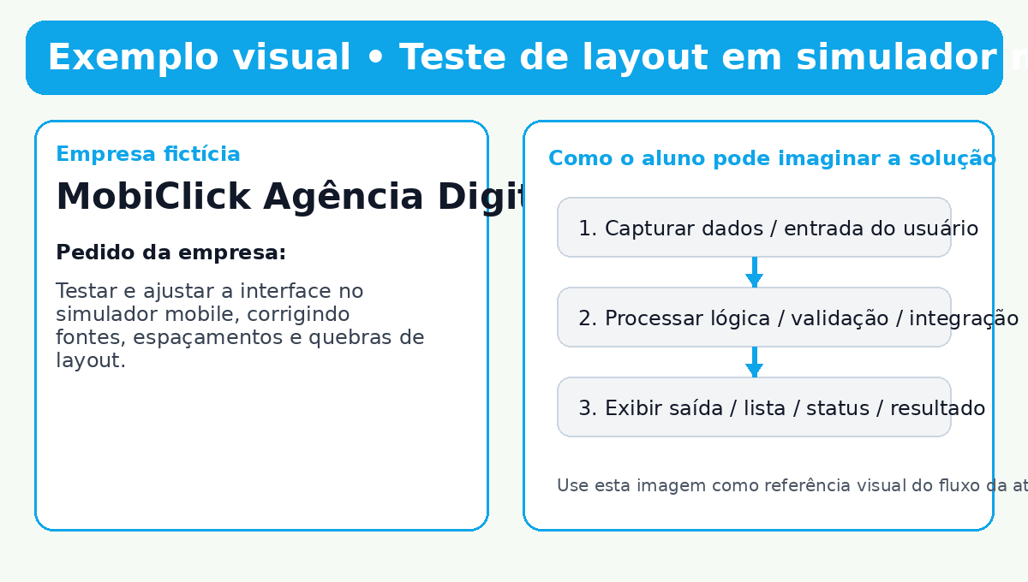
Atividade 11 • Teste de layout em simulador mobile

🧩 Contexto lúdico A empresa fictícia MobiClick Agência Digital entrou em contato com a sua equipe de desenvolvimento porque está enfrentando um desafio real no seu processo digital. 📞 O que a empresa solicitou A MobiClick Agência Digital aprovou o site em desktop, mas quer garantir que a experiência continue boa no celular. Para isso, pediu uma versão otimizada para telas pequenas. 🎯 Pedido principal Testar e ajustar a interface no simulador mobile, corrigindo fontes, espaçamentos e quebras de layout. 🚀 Missão da turma Adequar componentes visuais ao uso em smartphones. 📦 Entrega esperada Página responsiva testada no DevTools com ajustes aplicados.

Código de exemplo • arquivo sugerido: atividade11_responsivo_mobile.html
<!DOCTYPE html> <html lang="pt-BR"> <head> <meta charset="UTF-8"> <title>Versão Mobile</title> <style> body { font-family: Arial; margin: 0; background: #f8fafc; } .card { max-width: 900px; margin: 24px auto; padding: 24px; background: white; border-radius: 12px; } .grid { display: grid; grid-template-columns: 1fr 1fr; gap: 16px; } @media (max-width: 600px) { .card { margin: 8px; padding: 16px; } .grid { grid-template-columns: 1fr; } h1 { font-size: 22px; } p { font-size: 15px; } } </style> </head> <body> <div class="card"> <h1>Teste Mobile</h1> <div class="grid"> <p>Bloco A</p> <p>Bloco B</p> </div> </div> </body> </html>

Imagem de exemplo

Atividade 12
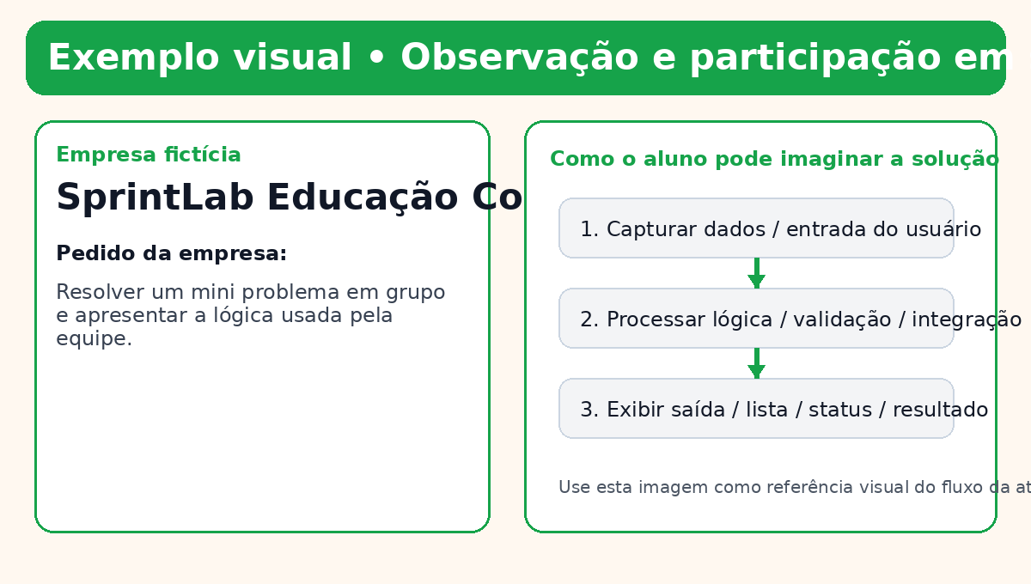
Atividade 12 • Observação e participação em sala

🧩 Contexto lúdico A empresa fictícia SprintLab Educação Corporativa entrou em contato com a sua equipe de desenvolvimento porque está enfrentando um desafio real no seu processo digital. 📞 O que a empresa solicitou A SprintLab Educação Corporativa quer avaliar não apenas o código final, mas também a colaboração, a comunicação e a argumentação técnica das equipes durante a resolução de um desafio. 🎯 Pedido principal Resolver um mini problema em grupo e apresentar a lógica usada pela equipe. 🚀 Missão da turma Demonstrar participação ativa, cooperação e clareza ao explicar soluções. 📦 Entrega esperada Demonstração oral do desafio com protótipo simples funcionando.

Código de exemplo • arquivo sugerido: atividade12_quiz_em_equipe.html
<!DOCTYPE html> <html lang="pt-BR"> <head><meta charset="UTF-8"><title>Desafio em Equipe</title></head> <body> <h1>Quadro de Ideias da Equipe</h1> <textarea id="ideia" rows="5" cols="50" placeholder="Descreva a solução do grupo"></textarea><br> <button onclick="registrar()">Registrar proposta</button> <p id="saida"></p> <script> function registrar() { const ideia = document.getElementById('ideia').value; document.getElementById('saida').textContent = "Proposta registrada pela equipe: " + ideia; } </script> </body> </html>

Imagem de exemplo

Atividade 13
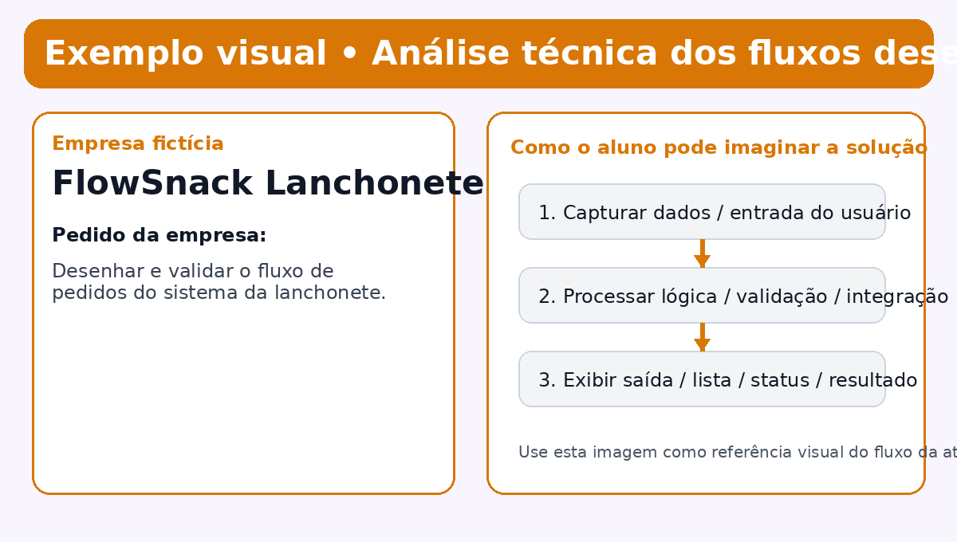
Atividade 13 • Análise técnica dos fluxos desenhados

🧩 Contexto lúdico A empresa fictícia FlowSnack Lanchonete Inteligente entrou em contato com a sua equipe de desenvolvimento porque está enfrentando um desafio real no seu processo digital. 📞 O que a empresa solicitou A FlowSnack Lanchonete Inteligente quer mapear o caminho do pedido desde o atendimento até a entrega, para identificar gargalos antes de desenvolver o sistema definitivo. 🎯 Pedido principal Desenhar e validar o fluxo de pedidos do sistema da lanchonete. 🚀 Missão da turma Representar processos de forma lógica, clara e sequencial. 📦 Entrega esperada Fluxograma técnico descrevendo todas as etapas do pedido.

Código de exemplo • arquivo sugerido: atividade13_fluxograma.mmd
flowchart TD A[Cliente faz pedido] --> B[Sistema registra pedido] B --> C[Cozinha recebe pedido] C --> D[Pedido em produção] D --> E[Pedido sai para entrega] E --> F[Pedido entregue] F --> G[Baixa no sistema]

Imagem de exemplo

Atividade 14
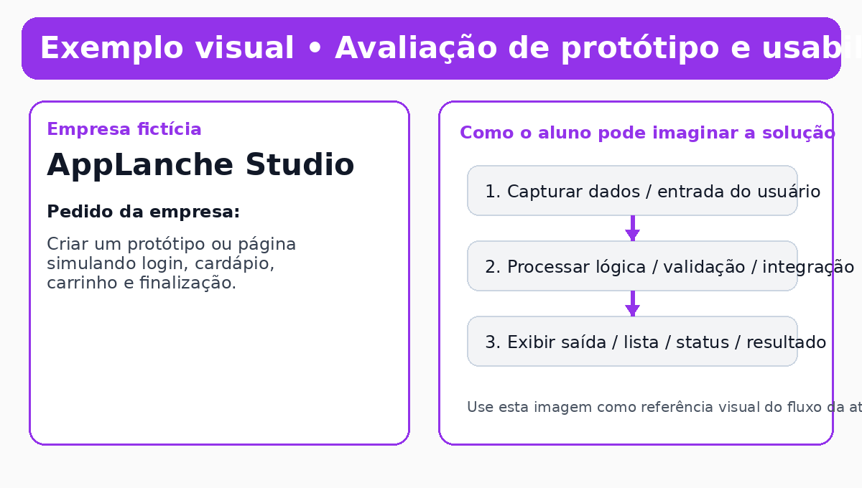
Atividade 14 • Avaliação de protótipo e usabilidade

🧩 Contexto lúdico A empresa fictícia AppLanche Studio entrou em contato com a sua equipe de desenvolvimento porque está enfrentando um desafio real no seu processo digital. 📞 O que a empresa solicitou A AppLanche Studio quer apresentar ao cliente um protótipo navegável antes de iniciar o desenvolvimento. O objetivo é validar a experiência do usuário logo no início do projeto. 🎯 Pedido principal Criar um protótipo ou página simulando login, cardápio, carrinho e finalização. 🚀 Missão da turma Traduzir necessidades de negócio em uma interface clara e fácil de usar. 📦 Entrega esperada Protótipo navegável ou página web simulando o aplicativo.

Código de exemplo • arquivo sugerido: atividade14_prototipo_app.html
<!DOCTYPE html> <html lang="pt-BR"> <head> <meta charset="UTF-8"> <title>Protótipo Delivery</title> <style> body { font-family: Arial; background: #f3f4f6; padding: 24px; } .tela { max-width: 360px; margin: auto; background: white; border-radius: 16px; padding: 16px; } .botao { display: block; background: #22c55e; color: white; text-align: center; padding: 12px; border-radius: 10px; text-decoration: none; margin-top: 12px; } </style> </head> <body> <div class="tela"> <h2>AppLanche</h2> <p>Login do usuário</p> <p>🍔 X-Burguer - R$ 18</p> <p>🥤 Refrigerante - R$ 7</p> <a href="#" class="botao">Ir para o carrinho</a> </div> </body> </html>

Imagem de exemplo

Atividade 15
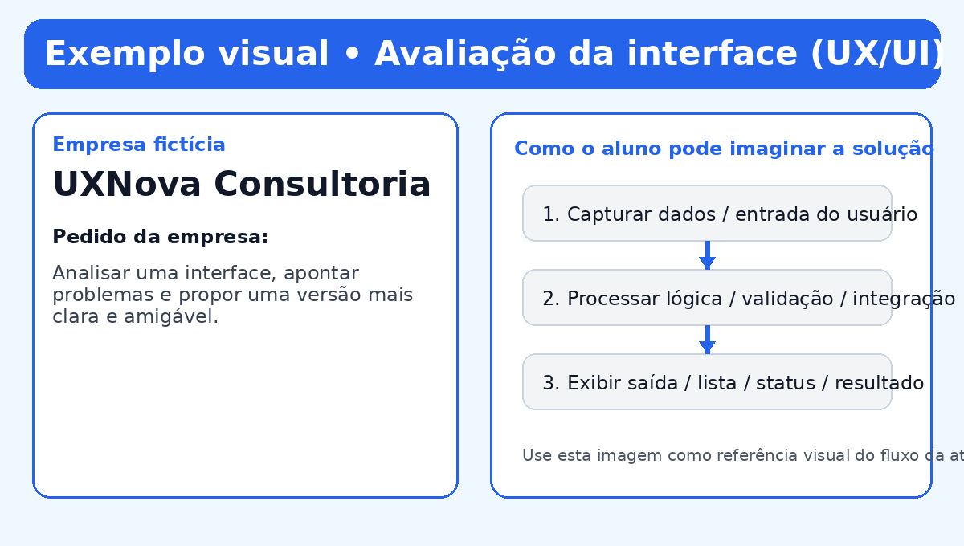
Atividade 15 • Avaliação da interface (UX/UI)

🧩 Contexto lúdico A empresa fictícia UXNova Consultoria entrou em contato com a sua equipe de desenvolvimento porque está enfrentando um desafio real no seu processo digital. 📞 O que a empresa solicitou A UXNova Consultoria recebeu reclamações porque um site institucional está confuso, com baixa legibilidade e navegação ruim. A empresa pediu um diagnóstico visual acompanhado de uma proposta de melhoria. 🎯 Pedido principal Analisar uma interface, apontar problemas e propor uma versão mais clara e amigável. 🚀 Missão da turma Comparar escolhas de UX/UI e perceber como elas impactam a experiência do usuário. 📦 Entrega esperada Análise crítica da interface com uma versão melhorada.

Código de exemplo • arquivo sugerido: atividade15_interface_ruim_vs_boa.html
<!DOCTYPE html> <html lang="pt-BR"> <head> <meta charset="UTF-8"> <title>Comparação UX/UI</title> <style> body { font-family: Arial; display: grid; grid-template-columns: 1fr 1fr; gap: 16px; padding: 24px; } .painel { padding: 16px; border-radius: 12px; } .ruim { background: #111; color: #444; } .boa { background: #fff; color: #111; border: 1px solid #ddd; } button { padding: 10px 14px; border: none; border-radius: 8px; } .boa button { background: #2563eb; color: white; } </style> </head> <body> <div class="painel ruim"> <h2>Versão ruim</h2> <p>Texto com baixo contraste e hierarquia visual fraca.</p> <button>Clique</button> </div> <div class="painel boa"> <h2>Versão melhorada</h2> <p>Texto legível, espaçamento adequado e ação bem destacada.</p> <button>Solicitar orçamento</button> </div> </body> </html>

Imagem de exemplo

Atividade 16
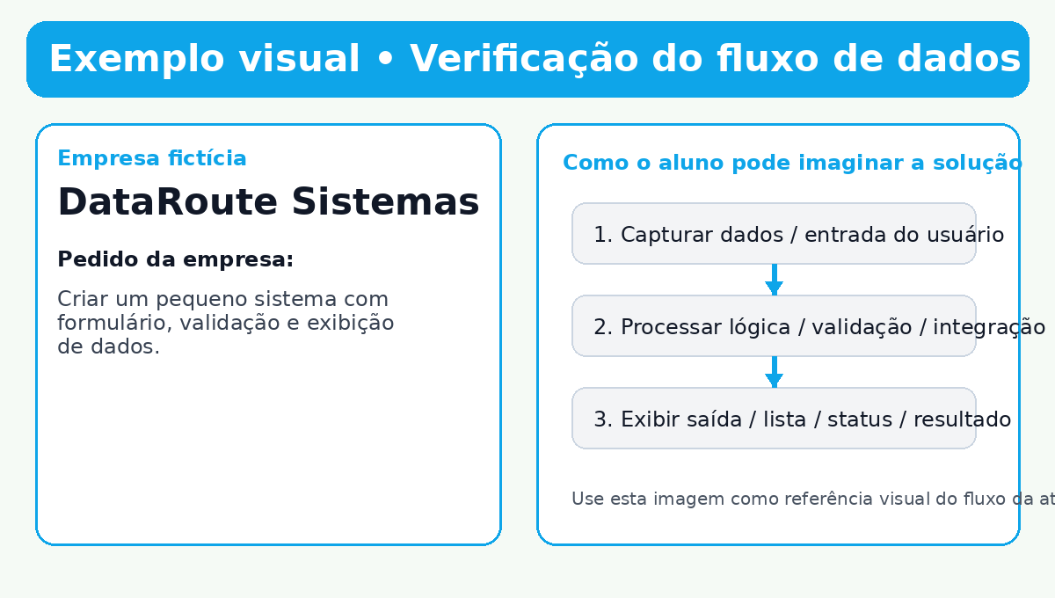
Atividade 16 • Verificação do fluxo de dados

🧩 Contexto lúdico A empresa fictícia DataRoute Sistemas entrou em contato com a sua equipe de desenvolvimento porque está enfrentando um desafio real no seu processo digital. 📞 O que a empresa solicitou A DataRoute Sistemas precisa garantir que as informações saiam do formulário, passem pela validação e sejam exibidas corretamente no painel do usuário. 🎯 Pedido principal Criar um pequeno sistema com formulário, validação e exibição de dados. 🚀 Missão da turma Comprovar que os dados percorrem o caminho certo dentro da aplicação. 📦 Entrega esperada Sistema simples com captura, validação e apresentação dos dados.

Código de exemplo • arquivo sugerido: atividade16_fluxo_dados.html
<!DOCTYPE html> <html lang="pt-BR"> <head><meta charset="UTF-8"><title>Fluxo de Dados</title></head> <body> <input id="nome" placeholder="Digite seu nome"> <button onclick="enviar()">Enviar</button> <p id="mensagem"></p> <script> function enviar() { const nome = document.getElementById('nome').value.trim(); const mensagem = document.getElementById('mensagem'); if (!nome) { mensagem.textContent = 'Preencha o nome antes de enviar.'; return; } mensagem.textContent = `Dados recebidos com sucesso para: ${nome}`; } </script> </body> </html>

Imagem de exemplo

Atividade 17
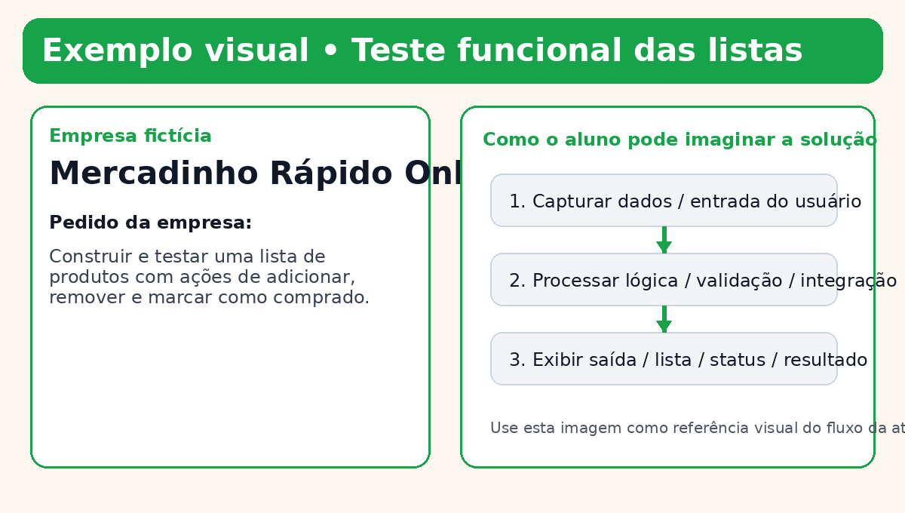
Atividade 17 • Teste funcional das listas

🧩 Contexto lúdico A empresa fictícia Mercadinho Rápido Online entrou em contato com a sua equipe de desenvolvimento porque está enfrentando um desafio real no seu processo digital. 📞 O que a empresa solicitou O Mercadinho Rápido Online quer testar se sua lista de compras está pronta para uso. A empresa precisa adicionar, remover e marcar itens sem falhas. 🎯 Pedido principal Construir e testar uma lista de produtos com ações de adicionar, remover e marcar como comprado. 🚀 Missão da turma Validar comportamentos básicos da aplicação e garantir que as funções da lista estão corretas. 📦 Entrega esperada Sistema funcional com todas as operações principais da lista.

Código de exemplo • arquivo sugerido: atividade17_lista_produtos.html
<!DOCTYPE html> <html lang="pt-BR"> <head><meta charset="UTF-8"><title>Lista de Produtos</title></head> <body> <input id="produto" placeholder="Produto"> <button onclick="adicionar()">Adicionar</button> <ul id="lista"></ul> <script> function adicionar() { const input = document.getElementById('produto'); const nome = input.value.trim(); if (!nome) return; const li = document.createElement('li'); li.innerHTML = `${nome} <button onclick="this.parentElement.remove()">Remover</button>`; li.onclick = function() { this.style.textDecoration = this.style.textDecoration === 'line-through' ? 'none' : 'line-through'; }; document.getElementById('lista').appendChild(li); input.value = ''; } </script> </body> </html>

Imagem de exemplo

